Sheet1
N式箱 展開サイズ早わかり表
 |  |  |  |  | 350以下は2個取り価格
 |  |  | 流れ | 40 | 2
 |  |  | 巾 | 25 | 1
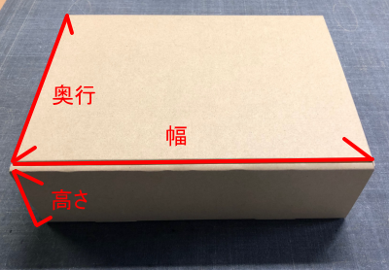

 | の欄に数字をご入力ください（単位mm)

■あなたの箱の内寸(黄色の欄にご入力ください）
幅（W) |  | mm
奥行（D) |  | mm
高さ（H) |  | mm

結果⇒ | ここに表示されます
 | ※小さい箱なので、表示価格から材料費を割引します

